Hoja2
ANALISIS SAT 2017
Mes |  | Salarios | ISR Retenido | Quincena | Otros Ingresos | Subsidio al Empleo | Total Percepciones | RFC | Comentarios
Enero |  | 14489.25 | 2639.24 | 1 a 15 Ene |  |  | 14489.25 | APN160704MK4
 |  | 14489.25 | 2618.75 | 16 a 30 Ene |  |  | 14489.25 | APN160704MK4
 |  | 1215 | 0 | 1 a 15 Ene |  | 133.91 | 1348.91 | GPR9401138D5
 |  | 1215 | 0 | 16 a 30 Ene |  | 139.63 | 1354.63 | GPR9401138D5
Febrero |  | 14489.25 | 2639.24 | 1 a 15 feb |  |  | 14489.25 | APN160704MK4
 |  | 14489.25 | 2618.75 | 16 a 28 feb |  |  | 14489.25 | APN160704MK4
 |  | 1215 | 0 | 1 a 15 feb |  | 133.91 | 1348.91 | GPR9401138D5
 |  | 1215 | 0 | 16 a 28 feb |  | 139.63 | 1354.63 | GPR9401138D5
Marzo |  | 14489.25 | 2639.24 | 1 a 15 Mar |  |  | 14489.25 | APN160704MK4
 |  | 14489.25 | 2618.75 | 16 a 31 Mar |  |  | 14489.25 | APN160704MK4
 |  | 1215 | 0 | 1 a 15 Mar |  | 133.91 | 1348.91 | GPR9401138D5
 |  | 1215 | 0 | 16 a 31 Mar |  | 139.63 | 1354.63 | GPR9401138D5
Abril |  | 14489.25 | 2639.24 | 1 a 15 Abr |  |  | 14489.25 | APN160704MK4
 |  | 14489.25 | 2618.75 | 16 a 30 Abr |  |  | 14489.25 | APN160704MK4
 |  | 1215 | 0 | 1 a 15 Abr |  | 133.91 | 1348.91 | GPR9401138D5
 |  | 1215 | 0 | 16 a 30 Abr |  | 139.63 | 1354.63 | GPR9401138D5
Mayo |  | 14489.25 | 2639.24 | 1 a 15 May |  |  | 14489.25 | APN160704MK4
 |  | 14489.25 | 2618.75 | 16 a 31 May |  |  | 14489.25 | APN160704MK4
 |  | 1215 | 0 | 1 a 15 May |  | 133.91 | 1348.91 | GPR9401138D5
 |  | 1215 | 0 | 16 a 31 May | 2.9 | 139.63 | 1357.53 | GPR9401138D5 | Utilidades
Junio | CHECAR | 14489.25 | 2639.24 | 1 a 15 Jun |  |  | 14489.25 | APN160704MK4
 |  | 19244.25 | 3801.71 | 16 a 30 Jun |  |  | 19244.25 | APN160704MK4 | Aumento Salarial
 |  | 1215 | 0 | 1 a 15 Jun |  | 133.91 | 1348.91 | GPR9401138D5
 |  | 1215 | 0 | 16 a 30 Jun |  | 139.63 | 1354.63 | GPR9401138D5
Julio |  | 19244.25 | 3957.93 | 1 a 15 Jul |  |  | 19244.25 | APN160704MK4
 |  | 19244.25 | 3909.52 | 16 a 30 Jul |  |  | 19244.25 | APN160704MK4
 |  | 1215 | 0 | 1 a 15 Jul |  | 133.91 | 1348.91 | GPR9401138D5
 |  | 1215 | 0 | 16 a 30 Jul |  | 139.63 | 1354.63 | GPR9401138D5
Agosto |  | 9622.05 | 1508.01 | 1 a 15 Ago |  |  | 9622.05 | APN160704MK4
 |  | 9622.05 | 1493.41 | 16 a 31 Ago |  |  | 9622.05 | APN160704MK4
 |  | 9622.05 | 1508.01 | 1 a 15 Ago |  |  | 9622.05 | KAP170509QP9
 |  | 9622.05 | 1493.41 | 16 a 31 Ago |  |  | 9622.05 | KAP170509QP9
 |  | 1215 | 0 | 1 a 15 Ago |  | 133.91 | 1348.91 | GPR9401138D5
 |  | 1215 | 0 | 16 a 31 Ago |  | 139.63 | 1354.63 | GPR9401138D5
Septiembre |  | 9622.05 | 1508.01 | 1 a 15 Sep |  |  | 9622.05 | APN160704MK4
 |  | 9622.05 | 1493.41 | 16 a 30 Sep |  |  | 9622.05 | APN160704MK4
 |  | 9622.05 | 1508.01 | 1 a 15 Sep |  |  | 9622.05 | KAP170509QP9
 |  | 9622.05 | 1493.41 | 16 a 30 Sep |  |  | 9622.05 | KAP170509QP9
 |  | 1215 | 0 | 1 a 15 Sep |  | 133.91 | 1348.91 | GPR9401138D5
 |  | 1215 | 0 | 16 a 30 Sep |  | 139.63 | 1354.63 | GPR9401138D5
Octubre |  | 9622.05 | 1508.01 | 1 a 15 Oct |  |  | 9622.05 | APN160704MK4
 |  | 9622.05 | 1913.07 | 16 a 31 Oct | 1924.41 |  | 11546.46 | APN160704MK4 | Aumentó por Prima Vacacional
 |  | 9622.05 | 1508.01 | 1 a 15 Oct |  |  | 9622.05 | KAP170509QP9
 |  | 9622.05 | 1913.07 | 16 a 31 Oct | 1924.41 |  | 11546.46 | KAP170509QP9 | Aumentó por Prima Vacacional
 |  | 1215 | 0 | 1 a 15 Oct |  | 133.91 | 1348.91 | GPR9401138D5
 |  | 1215 | 0 | 16 a 31 Oct | 243 | 139.63 | 1597.63 | GPR9401138D5 | Aumentó por Prima Vacacional
Noviembre |  | 9622.05 | 1508.01 | 1 a 15 Nov |  |  | 9622.05 | APN160704MK4
 |  | 9622.05 | 1493.41 | 16 a 30 nov |  |  | 9622.05 | APN160704MK4
 |  | 5131.76 | 1206.99 |  |  |  | 5131.76 | APN160704MK4 | 1a. Parte Aguinalgo
 |  | 9622.05 | 1508.01 | 1 a 15 Nov |  |  | 9622.05 | KAP170509QP9
 |  | 9622.05 | 1493.41 | 16 a 30 nov |  |  | 9622.05 | KAP170509QP9
 |  | 5131.76 | 1206.99 |  |  |  | 5131.76 | KAP170509QP9 | 1a. Parte Aguinalgo
 |  | 1215 | 0 | 1 a 15 Nov |  | 133.91 | 1348.91 | GPR9401138D5
 |  | 1215 | 0 | 16 a 30 nov |  | 139.63 | 1354.63 | GPR9401138D5
 |  | 648 | 0 |  |  |  |  | GPR9401138D5 | 1a. Parte Aguinalgo
Diciembre |  | 9554.85 | 1493.65 | 1 a 15 Dic |  |  | 9554.85 | APN160704MK4
 |  | 9554.85 | 1479.06 | 16 a 30 Dic |  |  | 9554.85 | APN160704MK4
 |  | 7608.04 | 1756.45 |  |  |  | 7608.04 | APN160704MK4 | 2a. Parte Aguinalgo
 |  | 9554.85 | 1493.65 | 1 a 15 Dic |  |  | 9554.85 | KAP170509QP9
 |  | 9554.85 | 1479.06 | 16 a 30 Dic |  |  | 9554.85 | KAP170509QP9
 |  | 7608.04 | 1756.45 |  |  |  | 7608.04 | KAP170509QP9 | 2a. Parte Aguinalgo
 |  | 1335 | 0 |  |  | 126.23 | 1461.23
 |  | 1335 | 0 |  |  | 131.74 | 1466.74
 |  | 1132 | 0 |  | 213.6 |  | 1345.6 | GPR9401138D5 | 2a. Parte Aguinalgo

Totales |  | 465946.3 | 77321.33 |  |  | 3266.91 | 472873.53

No checa el ISR Retenido de la declaracion contra el ISR Real de mis nominas

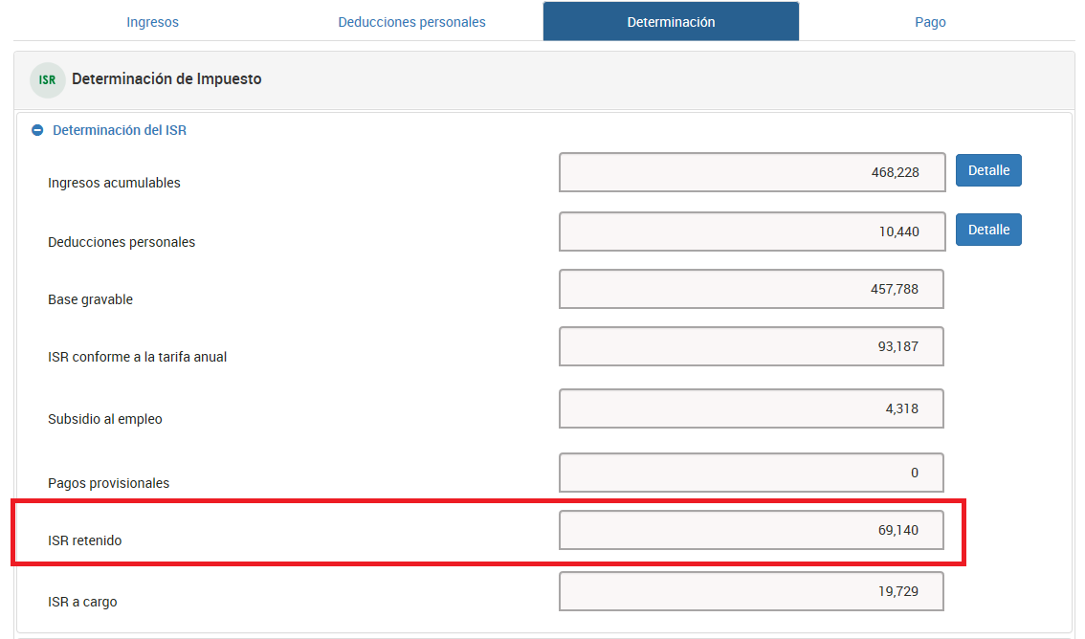

 | 1461.23
 | 1466.74
 | 1345.6

 | 4273.57

